重点品牌品牌营销分析
目录：
1、销售额、主营产品&流量来源
2、独立站搜索词
3、品牌词月搜索量
4、品牌词谷歌搜索趋势
5、站外推广 20250401-20260331 （meltwater)
6、社媒
7、红人
8、新闻媒体
9、 其他渠道
10、品牌事件
11、独立站体系

总结：社会热点 → 性感化改编 → 快速出 Costume → 社媒发酵 → 病毒传播

*yandy品牌定位： “展现你的性感”注重自信、舒适和自我表达。 从贴身内衣到日常必备，从甜美可人到性感撩人，yandy都能满足。

1、销售额、主营产品&流量来源
渠道：yandy主要销售渠道在独立站，流量是AV的6倍. AVIDLOVE亚马逊销售额远高于yandy. 都没有实体门店。
产品 ：Yandy好卖产品是套装、连体袜、连体裤，低价。AV独立站好卖产品主要是套装、裙子、连体衣等， 和YANDY重合度高。
差异：yandy的款式和备货能力更强， costume类目突出，和色情红人联名。 avidlove则在性感睡衣类目更具有差异化。
流量：Yandy的流量主要来自直接和社媒，社媒中FB占将近50%。（ 有投广） 广告和复购可能投入都比较大；相似的，Avidlove的流量主要来自直接和社媒， 社媒流量尤其高（33%）- FB依赖高。

品牌 | 销售额-亚马逊 2025 | 流量-独立站 2025 | bestseller产品&价格 | 独立站流量来源 | 社交流量 | 爆款产品参考-独立站 |  | 创新/差异特点 | 其他零售渠道
Yandy | $96.8K | 10.06M | 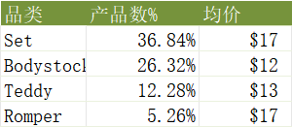 | 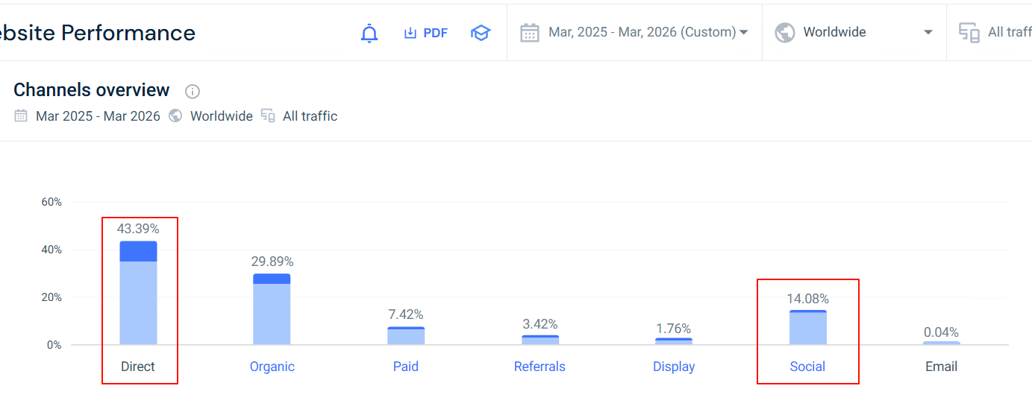 |  |  |  | 1、COSTUME类目突出，有958个款式在售。 2、此外，她们各品类在售款式丰富，展现出强大的款式开发与备货能力。 （连体袜271 款在售，AV只有9款，sets比av多186款。） 3、和Onlyfans红人推出联名系列，如 Yandy X Lana Rhoades 系列内衣 | 无实体门店
Avidlove | $80.9M | 1.593M | 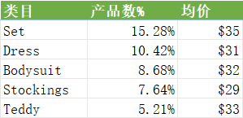 |  | 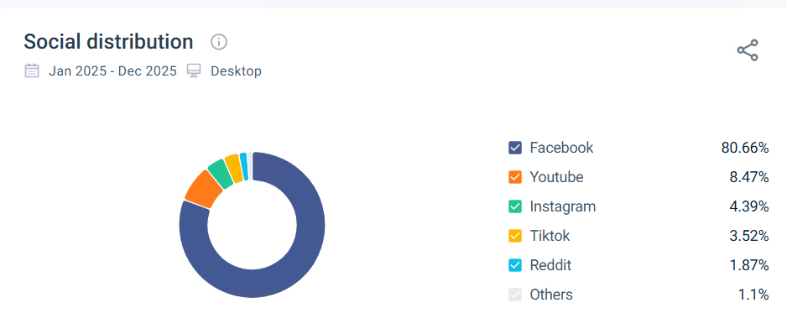 |  |  | 1、差异化的性感睡衣类目，有144产品在售。 | 无实体门店

热点产品制造：早年Yandy热衷于把热点memes做成万圣节性感服装而饱受争议。
社会热点 → 性感化改编 → 快速出 Costume → 社媒发酵 → 病毒传播

图1： 《哈利波特》性感化，受争议 |  | 图2： 《使女的故事》性感costume受争议下架

图3： 纽约地铁偷披萨的老鼠在社媒走红， 推出同款costume， 爆火。

图4： 肯·博恩在推特走红，同年推出同款costume,爆火 |  |  | 图5： 2016年特朗普竞选，推出同款costume， 获得讨论度

图6： 《老虎王》纪录片主角违反动物保护法和雇凶杀人而入狱，推出costume 爆火 |  |  | 图7： TIKTOK限制令在社媒讨论度高， 同年推出“被禁止的APP"costume,获得讨论度

2、独立站搜索词
YANDY自然搜索中品牌搜索词占34%，品牌认知度较低。 露裆内衣，性感cosplay，锁子甲服装等成人取向关键词是主要的非品牌自然搜索词。 落地页面主要是主页和性感系列页面。
AVIDLOVE自然搜索汇总品牌词占比94%，品牌认知度高。 非品牌词中，蓝色圣诞老人、婚礼性感内衣等具体产品搜索词占比高，页面中主要是主页和类目标签页。

左：YANDY |  |  |  |  | 右：AVIDLOVE

3、品牌词月搜索量
AVIDLOVE品牌词在谷歌和亚马逊月搜索量均高于Yandy, 亚马逊差距更大。
 | 谷歌（单品牌词，google planner) | 亚马逊 （单品牌词，similarweb）
Yandy | 6,600 | 182
AVIDLOVE | 49,500 | 33,663

4、品牌词谷歌搜索趋势
yandy的趋势呈现出2012年达到顶峰后逐渐下滑的趋势，目前处于战略调整期。 有明显的季节性，9/10月， 7月均有高峰。
avidlove的趋势呈现出逐渐增长的趋势，两品牌处于不同的生命周期阶段

 |  |  |  |  |  |  |  | *4月搜索量高的原因，怎么复刻？
 |  |  |  |  |  |  |  | 1、站外推广： x 渠道站外提及激增。 4月4日-4月7日站外提及高峰， 和谷歌趋势吻合。

*YANDY和人名重复

5、站外推广 20250101-20251231 （meltwater)
Yandy站外推广少。 依赖IG\新闻和x
Avidlove站外推广较Yandy更为多，各渠道投入更大。

 | 新闻 - 在线 | X | Pinterest | Reddit | Facebook | Instagram | 博客 | RSS | 方案征询书 | 论坛 | 产品评价 | Bluesky | YouTube | Tiktok
Yandy | 266 | 312 | 218 | 129 | 43 | 432 | 4 | 0 | 0 | 2 | 5 | 2 | 555 | 82 | *yandysmith名人在社媒影响大
Avidlove | 4664 | 19175 | 2614 | 101 | 635 | 1129 | 32 | 0 | 0 | 36 |  | 1662 | 1052 | 28200
 |  | *yandy在X，28%的帖子是红人，大部分是UGC转发讨论；（ avidlove 65%是红人）

6、社媒
Yandy主要运用官媒IG和Facebook，Tiktok/youtube/x都有官号。 AVIDLOVE与其保持一致。YANDY官媒活跃程度低于AVIDLOVE.

社媒道粉丝(万）
 | SUM | IG | TK | YT | Facebook | X
Yandy | 242.3 | 61.7 | 0.3 | 26.9 | 151.0 | 2.4
Avidlove | 77.5 | 28.7 | 4.0 | 2.4 | 42.0 | 0.4
 |  |  | @yandy_lingerie

社媒官号每日发帖数
 | SUM | IG | TK | YT | Facebook | X
Yandy | 1.0 | 0.3 | -0.0 | -0.0 | 0.7 | -0.0
Avidlove | 4.4 | 1.7 | 0.3 | 0.2 | 2.2 | -0.0

Reddit讨论-yandy
Yandy无官方群组。 在reddit上除了内衣群组外，高频出现在脱衣舞、交换伴侣等兴趣社群中。帖子内容NSFW(工作场景不适宜）比例达到40%，对用户而言 成人用品属性更强。
yandy内衣讨论小组分布：
reddit群组 | 提及率% |  | NSFW | 计数项%
r/LingerieAddiction 内衣成瘾 | 20.28% |  | NSFW | 40.14%
r/stripper 脱衣舞娘 | 8.39% |  | (空白) | 59.86%
r/Swingers 交换伴侣 | 7.69% |  | 总计 | 100.00%
r/FindLingerie 寻找内衣 | 5.59%
r/PlusSizeFashion 大码时尚 | 3.50%

社媒运营策略
活跃在IG和FB活跃，发帖频率9/月，形式多以红人穿着和情感文字MEMES为主，文案标明产品和趣味memes。

品牌 | 首页 | 粉丝画像 | FB &IG
 |  | 例如：年龄、性别、地域、兴趣爱好和消费习惯 | 账号链接 | 粉丝数量 | 发帖频率 | 文案策略 | 图片策略
Yandy | 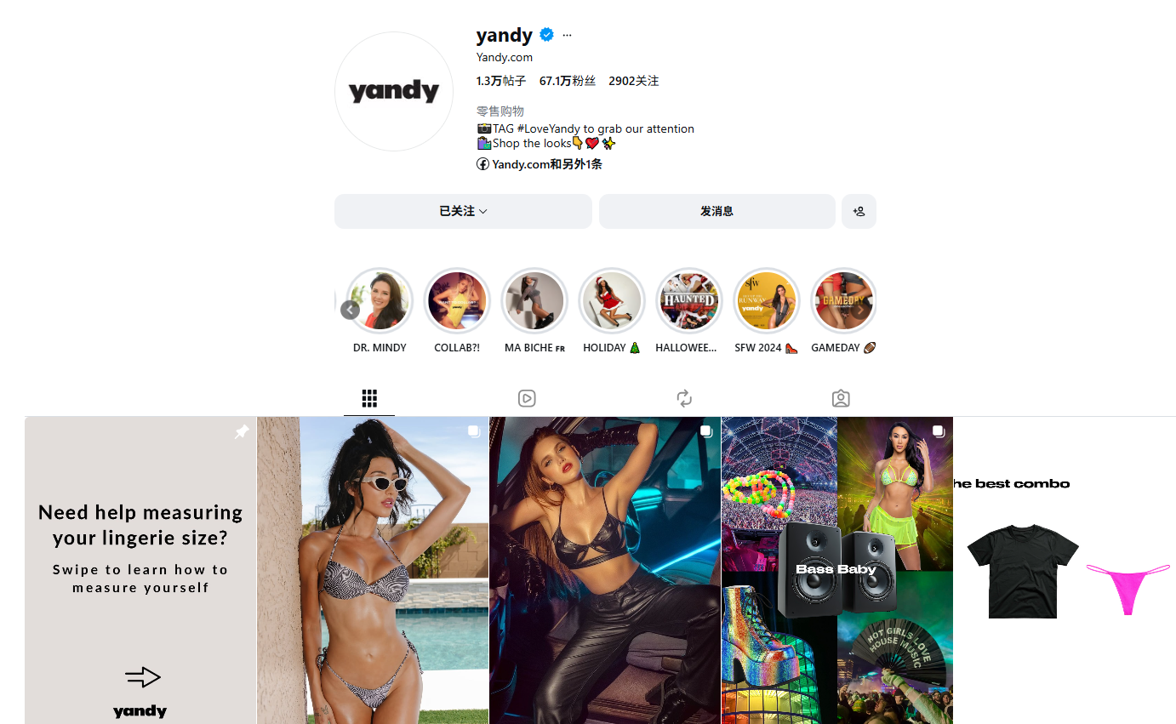 | 18-34岁美国，男女5：5 | https://www.instagram.com/yandy | 67W | 9帖/月 | 红人内容为主，色彩丰富，电商属性强。 趣味短文案，标明出境的产品，引导购买。 | 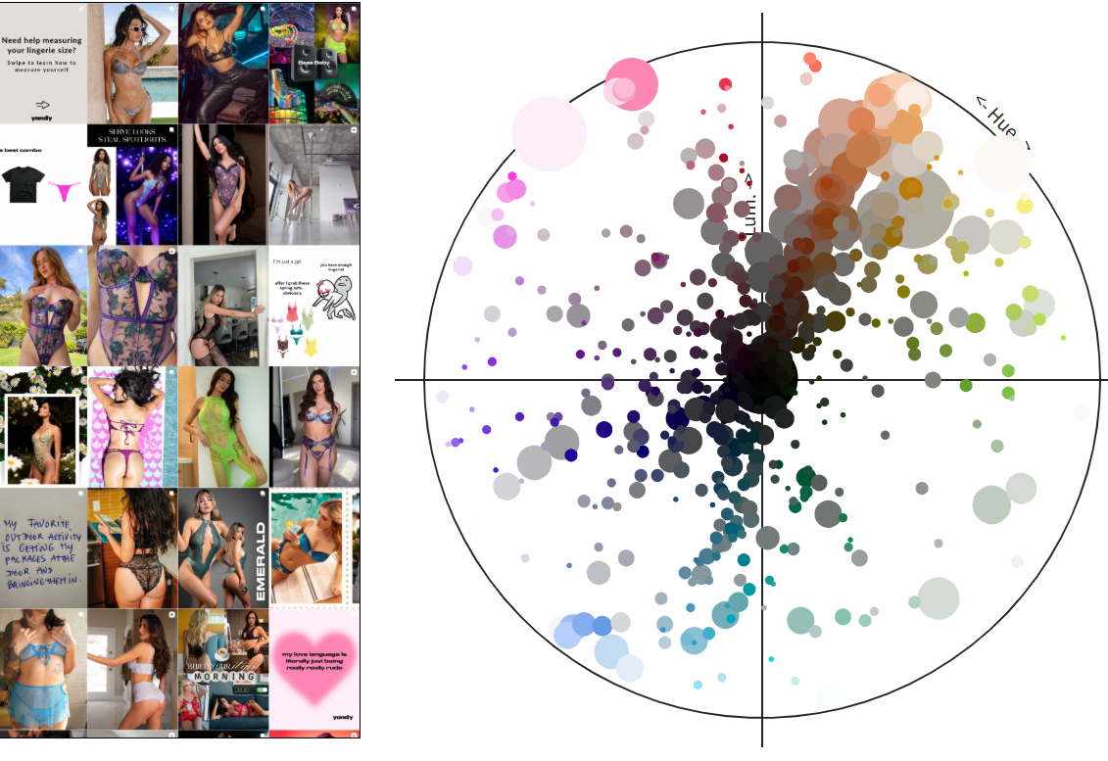

7、红人
Yandy红人布局少于AVIDLOVE, IG专注做性感穿着和costume，合作红人画像- 身材好的模特、钢管舞女郎等高性感视觉属性。 TK和YOUTUBE做创意吐槽向内容，具有一定的互动热度。 X少量onlyfans网红合作。
相比之下AV红人合作内容更为时尚和保守。
*YANDY 3-5年前的红人内容 多，这几年调整期并不活跃
Instagram | 品牌 | 总网红数量 | 发帖数量 | 互动量 | 总观看量 | 主要内容
 | Yandy | 203 | 466 | 179.37万 | 2436.39万 | 画像： 身材好的模特、健身女性、钢管舞女郎等 内容：性感穿着 | 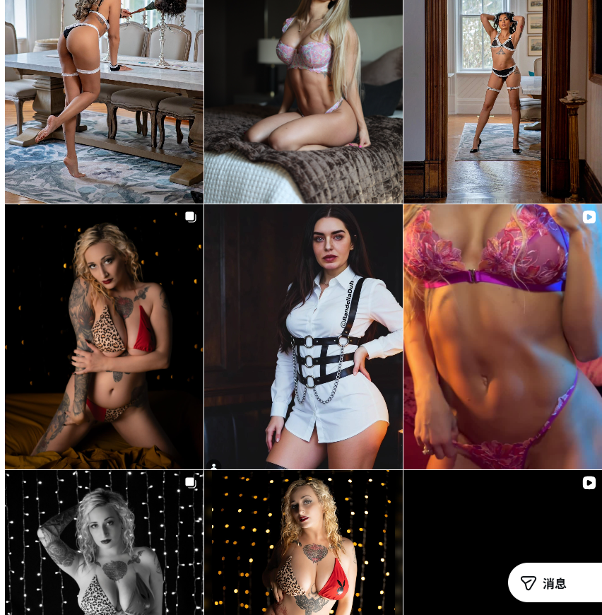
 | Avidlove | 454 | 1125 | 199.84万 | 8610.15万 | 画像： 身材好的模特、时尚博主 内容：性感穿着、时尚穿搭 | 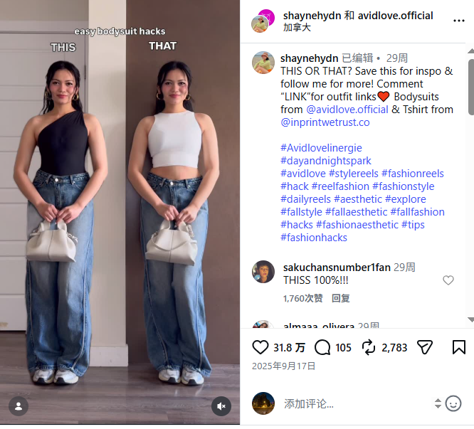

Tiktok | 品牌 | 总网红数量 | 发帖数量 | 互动量 | 总观看量 | 主要内容
 | Yandy | 71 | 82 | 3.26万 | 61.68万 | UGC吐槽Yandy“没必要的万圣节装扮”有一定互动。 | 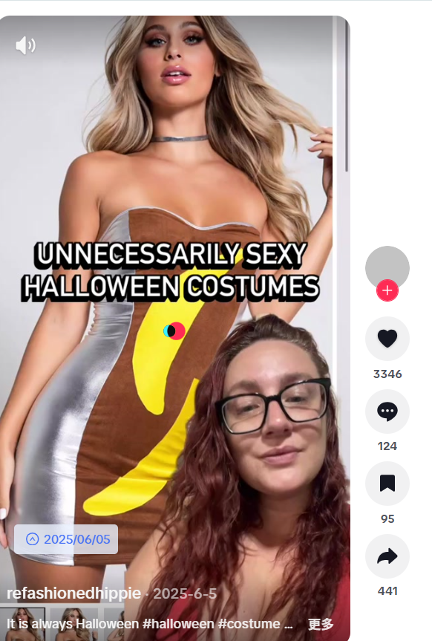 | https://www.tiktok.com/@refashionedhippie/video/7512185584316697887
 | Avidlove | 5,106 | 28,200 | 1059.63万 | 4.37亿 | 性感穿着、时尚穿搭
*TIKTOK三年前也有吐槽yandy万圣节装扮的视频，近几年很少

YouTube | 品牌 | 总网红数量 | 发帖数量 | 互动量 | 总观看量 | 主要内容
 | Yandy | 115 | 554 | 16.74万 | 282.43万 | UGC吐槽Yandy“没必要的万圣节装扮”有一定互动。 | 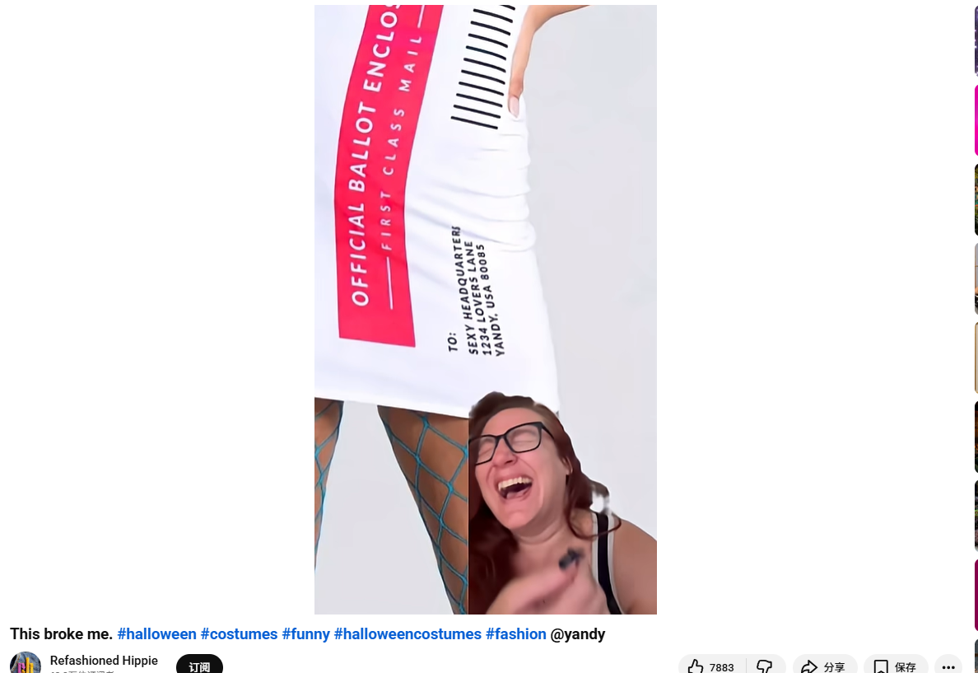 | https://www.youtube.com/watch?v=RAjDRMJxFQY
 | Avidlove | 221 | 1050 | 58.19万 | 4516.2万 | 性感穿着、时尚穿搭
*5年前的红人内容多，近几年都不活跃
X | 品牌 | 总网红数量 | 发帖数量 | 互动量 | 总观看量 | 主要内容
 | Yandy | 15 | 82 | 不详 | 2.5万 | onlyfans红人合作、折扣 | 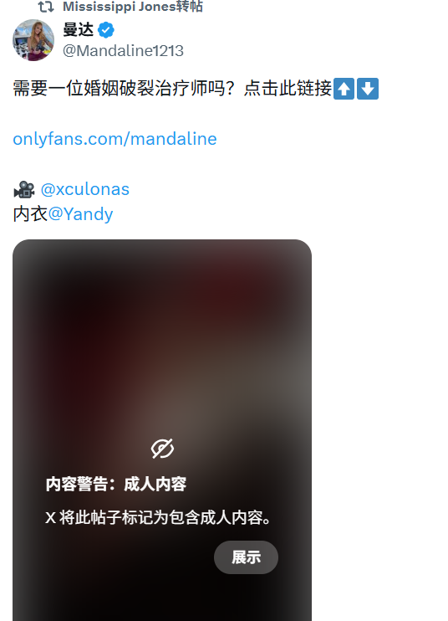
 | Avidlove | 603 | 12493 | 不详 | 139万 | 折扣、onlyfans红人、AI人合作 | 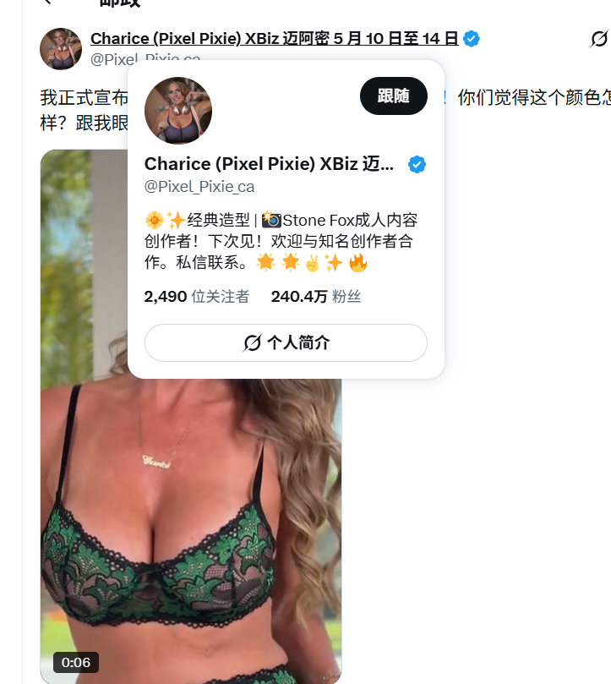

8、新闻媒体
Newsbreak报道最多， 主要帖子内容是cosplay相关、日穿搭和礼物营销。 此外Yandy因专注性化影视角色有一定负面讨论，与主流文化叙事不符合，如僵尸、警察、儿童角色COSTUME等。

品牌 | 新闻提及数 | 主要媒体 | 主要内容
Yandy | 266 | 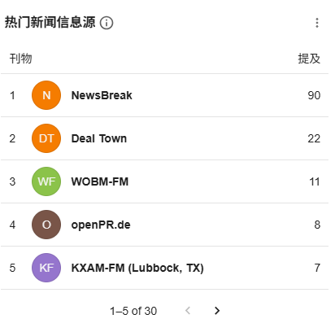 | 万圣节装扮、节日穿搭、礼物营销 *负面点：多篇主流媒体报道抨击yandy过于性化角色，在女性赋能背景下较受挑战
Avidlove | 4,664 | 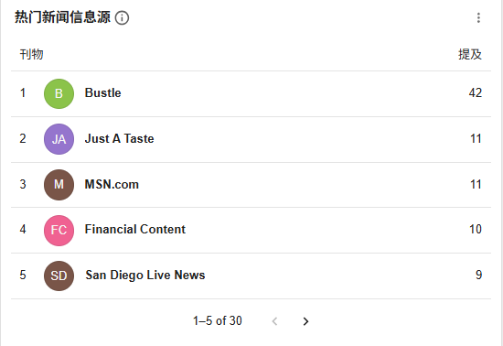 | 穿搭、廉价好物等

9、 其他渠道
官网博客
1、合作性关系教育博主，合作进行内容营销。
2、根据潮流趋势写风格搭配内容，如MOB WIFE风格、Crotchless Lingerie等

https://www.yandy.com/blog

10、品牌事件
yandy早期专注性感与流行文化结合，通过热门事件/memes开款吃到流量，也遭受一定负面影响。 经历收购和出售后，现活跃于时装秀，仍在尝试做流行文化启发的性感产品

11、独立站体系
yandy近两年主要营销体系聚焦SMS和EDM营销， 其SMS据称取得了重要成效。

6.1 短信和电子邮件营销
自 2023 年以来，该品牌的短信订阅用户数量从零增长到超过10 万， 35% 点击率 (CTR)，转化率高达 5-7%。
行为触发&引导：使用Sinch SMS API发送限时促销和库存提醒，以便在商品售罄前促使消费者立即采取行动。
及时提醒：企业领导认为有些人注册邮件只是为了获取优惠券。但对于短信，他们目的是第一时间收到品牌的信息，所以短信营销成功。

6.2 影响者和创作者计划-近6年没有维护。
影响者和创作者人在 Instagram、YouTube 或个人博客上至少拥有 1 万名粉丝或订阅者。
https://support.yandy.com/hc/en-us/articles/360020808133-Collaborate-with-Yandy#:~:text=Minimum%20of%2010k%20followers%20or,promo%20code%20provided%20by%20Yandy.

6.3 促销体系
• 高频全站折扣，通常为 15% 至 20% 的折扣。这些折扣通常通过第三方优惠券网站验证，使用类似LOVE15或 的代码TREAT20
• 定向社交媒体广告： Yandy 使用Yotpo 的Facebook 动态产品广告 (DPA)
• 折扣节点：万圣节/Black Friday / 节日季 / 换季/ 清仓折扣等
https://www.commissionfactory.com/advertiser-directory/joujou-affiliate-program/70796

6.4 博客内容体系
• 官网页面左上角Logo "Yandy UNDERESSED"点击即可跳转博客，发布新品、内衣和服装搭配技巧以及生活方式资讯做SEO

